01_ファイル選択
1_ファイル選択

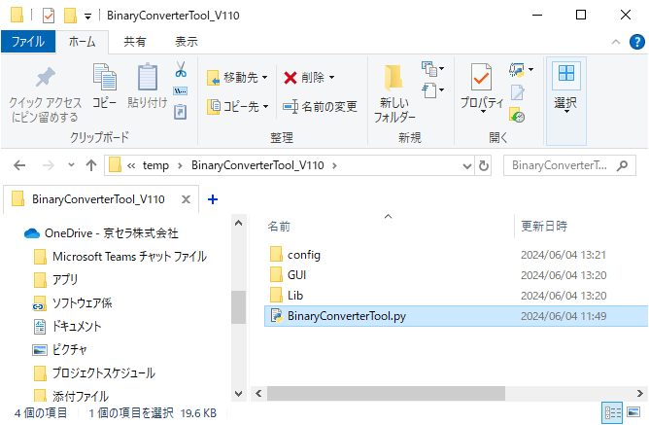

① 【BinaryConverterTool.py】をクリックし、
画面設定を開く

② 【選択】をクリックし、ファイル選択パネルを開く

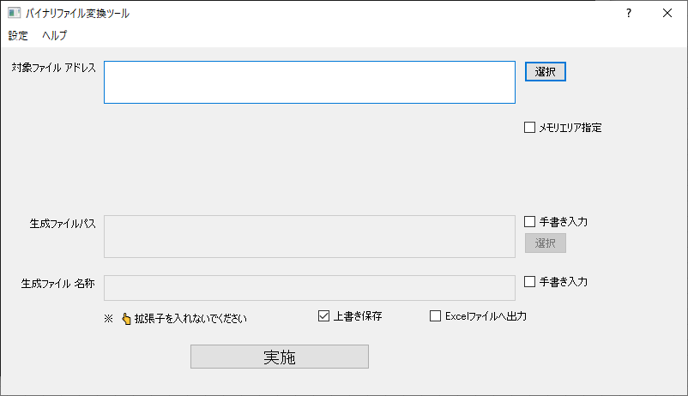

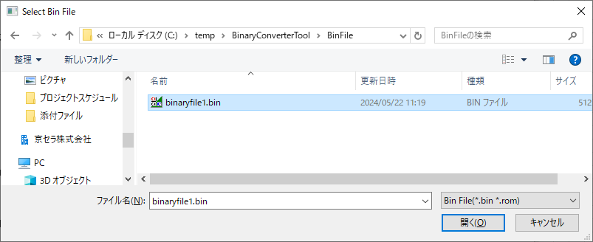

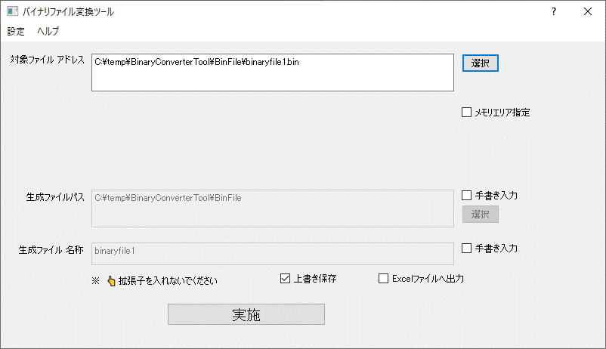

対象ファイル選択済み

02_バイナリファイル結果出力(方法1)
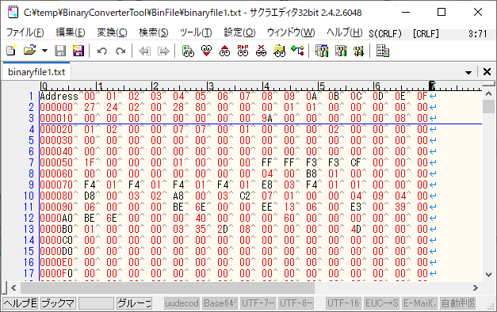
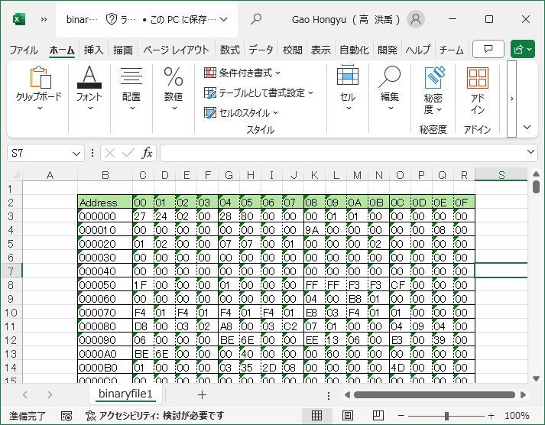
1.実施前提条件

 | 「01_ファイル選択」 | 実施が完了次第、本手順が実施できます

2.バイナリファイル結果出力(メモリエリア指定しない場合)

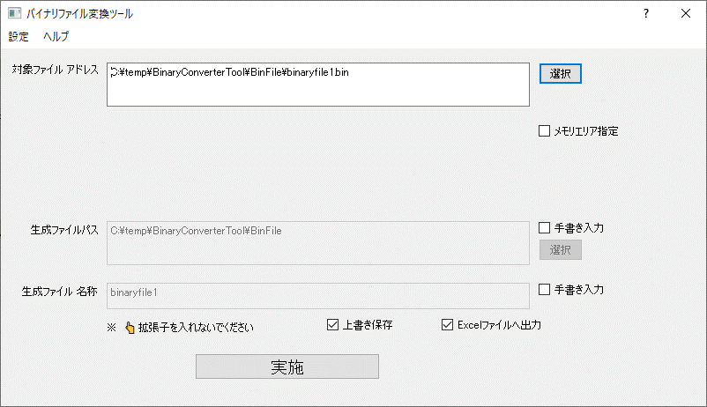

Excelファイルで出力したい場合のみ選択

① 【実施】をクリック

生成結果ログ

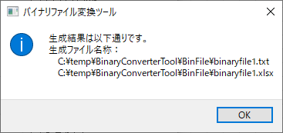

対象ファイル内容
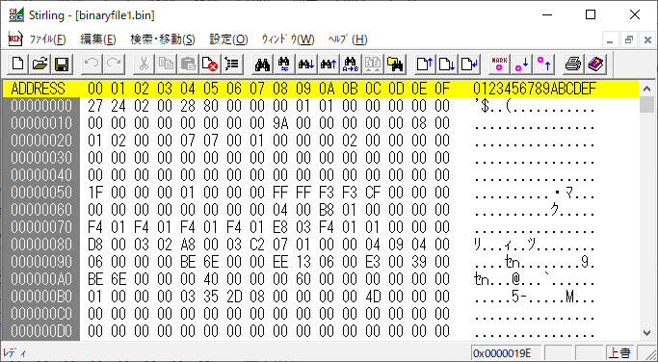

出力txtファイル内容
出力Excelファイル内容

03_バイナリファイル結果出力(方法2)
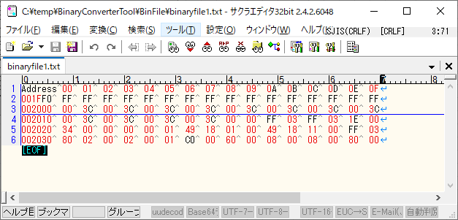
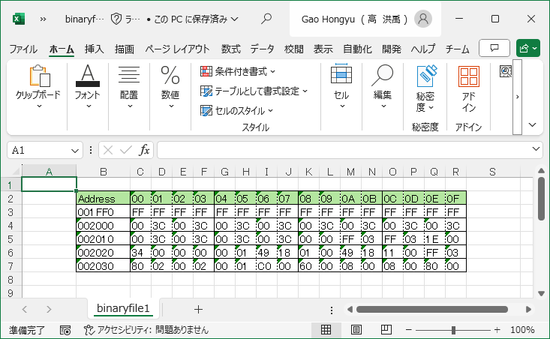
1.実施前提条件

 | 「01_ファイル選択」 | 実施が完了次第、本手順が実施できます

2.バイナリファイル結果出力(メモリエリア指定しない場合)

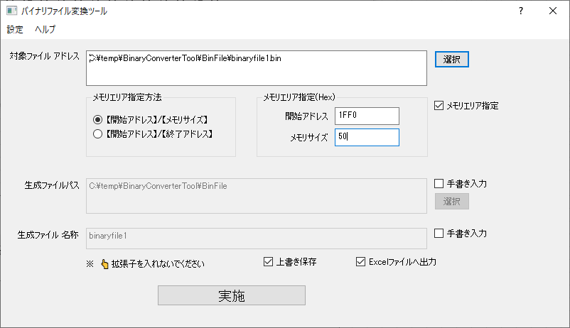

① 【メモリエリア指定】を選択

② 【【開始アドレス】/【メモリサイズ】】を指定

③ 【開始アドレス】と【メモリサイズ】を入力

Excelファイルで出力したい場合のみ選択

④ 【実施】をクリック

生成結果ログ



対象ファイル内容
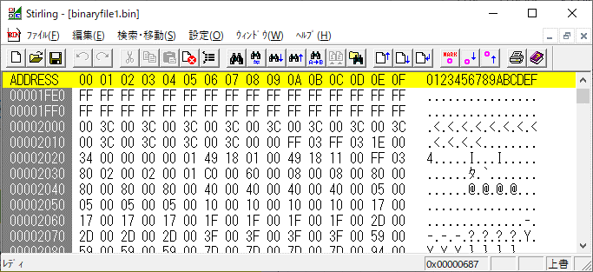

出力txtファイル内容
出力Excelファイル内容

04_バイナリファイル結果出力(方法3)
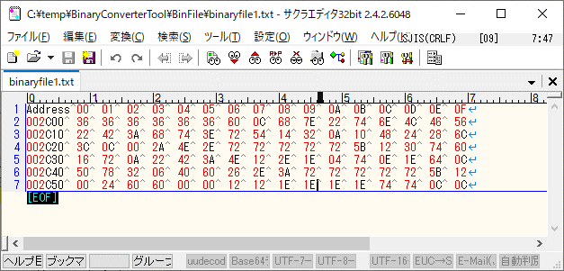
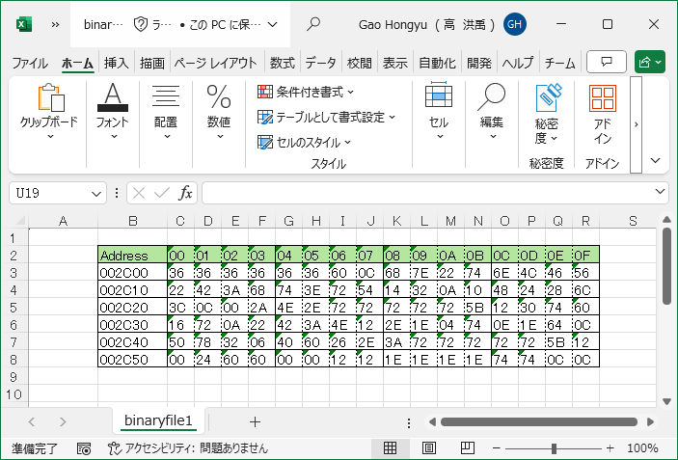
1.実施前提条件

 | 「01_ファイル選択」 | 実施が完了次第、本手順が実施できます

2.バイナリファイル結果出力(メモリエリア指定しない場合)

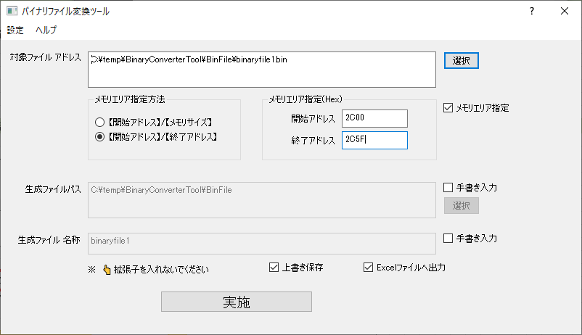

① 【メモリエリア指定】を選択

② 【【開始アドレス】/【終了アドレス】】を指定
③ 【開始アドレス】と【終了アドレス】を入力

Excelファイルで出力したい場合のみ選択

④ 【実施】をクリック

生成結果ログ



対象ファイル内容
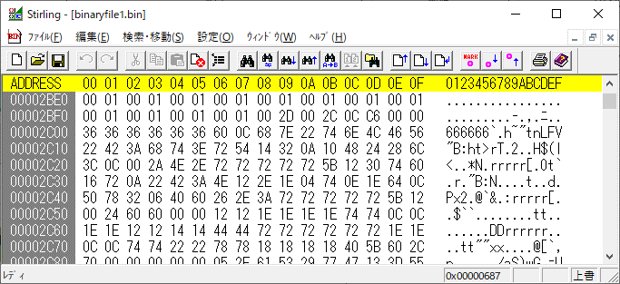

出力txtファイル内容
出力Excelファイル内容

